상품제안서
아이리버 스팀맨 USB 가습기 mh-38c | 상품코드: F21083

 |  |  |  |  |  |  | 02-412-0044 | www.easy1.co.kr
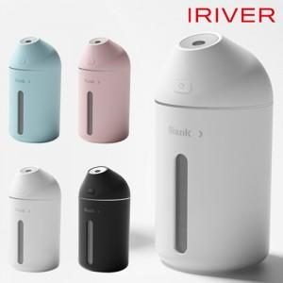

【상세/제작정보】 | <p>제품모델명이 변동되었습니다 mh-38c 제품은 동일합니다&nbsp;</p>

【인쇄/포장옵션】 | 레이저, 풀칼라 / 포장지포장

【공급단가】 | 수량 | 100~ | 300~ | 500~ | 1,000~ | 3,000~
*VAT별도 | 단가 | 16,200원 | 15,600원 | 15,000원 | 14,400원 | 14,040원

【상품 URL】 | http://www.easy1.co.kr/src/goods_detail.php?gdno=21083

